3.选中错误单元格
记帐日期 | 交易日期 | 交易资料 | 新签帐项 | 入帐款项 | 新签帐项(仅数字) | 入帐款项(仅数字) | 新签帐项(数值型) | 入帐款项(数值型) | 知识点：
2009-09-14 | 2009-09-14 | COUNTER PAYMENT BOC CASH |  | EUR 20.00 |  | 20.00 | #VALUE! | 20 | 使用“查找选择--定位条件”选中某特定条件的单元格
2009-09-16 | 2009-09-13 | EASYJET AIR EFVBW4T000 BEDFORDSHIRE GB | EUR 183.46 |  | 183.46 |  | 183.46 | #VALUE! | 特定条件：公式--错误，然后删除这些错误值。
2009-10-05 | 2009-10-03 | AZ NV ALKMAAR NL | EUR 12.50 |  | 12.50 |  | 12.5 | #VALUE!
2009-10-21 | 2009-10-18 | RYANAIR INT 0000000W56 DUBLIN IE | EUR 218.84 |  | 218.84 |  | 218.84 | #VALUE!
2009-10-28 | 2009-10-27 | COUNTER PAYMENT BOC CASH |  | EUR 510.00 |  | 510.00 | #VALUE! | 510
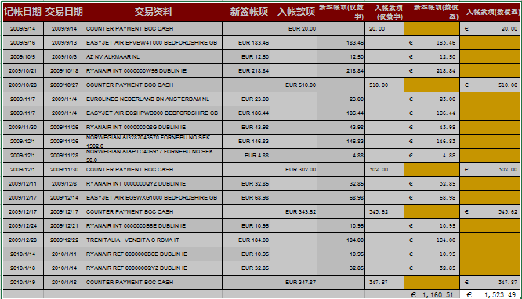
2009-11-07 | 2009-11-04 | EUROLINES NEDERLAND DN AMSTERDAM NL | EUR 23.00 |  | 23.00 |  | 23 | #VALUE!
2009-11-07 | 2009-11-04 | EASYJET AIR EG2HPWD000 BEDFORDSHIRE GB | EUR 186.44 |  | 186.44 |  | 186.44 | #VALUE!
2009-11-30 | 2009-11-26 | RYANAIR INT 0000000Q8G DUBLIN IE | EUR 43.98 |  | 43.98 |  | 43.98 | #VALUE!
2009-12-01 | 2009-11-26 | NORWEGIAN AI3287043570 FORNEBU NO SEK 1502.0 | EUR 146.83 |  | 146.83 |  | 146.83 | #VALUE!
2009-12-01 | 2009-11-28 | NORWEGIAN AIAPTO406917 FORNEBU NO SEK 50.0 | EUR 4.88 |  | 4.88 |  | 4.88 | #VALUE!
2009-12-01 | 2009-11-30 | COUNTER PAYMENT BOC CASH |  | EUR 302.00 |  | 302.00 | #VALUE! | 302
2009-12-11 | 2009-12-08 | RYANAIR INT 0000000QYZ DUBLIN IE | EUR 32.85 |  | 32.85 |  | 32.85 | #VALUE!
2009-12-17 | 2009-12-14 | EASYJET AIR EG5WXG1000 BEDFORDSHIRE GB | EUR 68.98 |  | 68.98 |  | 68.98 | #VALUE!
2009-12-17 | 2009-12-17 | COUNTER PAYMENT BOC CASH |  | EUR 343.62 |  | 343.62 | #VALUE! | 343.62
2009-12-24 | 2009-12-21 | RYANAIR INT 0000000B6E DUBLIN IE | EUR 10.95 |  | 10.95 |  | 10.95 | #VALUE!
2009-12-28 | 2009-12-22 | TRENITALIA - VENDITA O ROMA IT | EUR 184.00 |  | 184.00 |  | 184 | #VALUE!
2010-01-14 | 2010-01-11 | RYANAIR REF 0000000B6E DUBLIN IE | EUR 10.95 |  | 10.95 |  | 10.95 | #VALUE!
2010-01-18 | 2010-01-14 | RYANAIR REF 0000000QYZ DUBLIN IE | EUR 32.85 |  | 32.85 |  | 32.85 | #VALUE!
2010-01-19 | 2010-01-18 | COUNTER PAYMENT BOC CASH |  | EUR 347.87 |  | 347.87 | #VALUE! | 347.87

7.查找功能统计同填充色个数
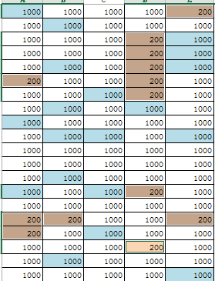
¥1,000.00 | ¥1,000.00 | ¥1,000.00 | ¥1,000.00 | ¥2,000.00 | 知识点：
¥1,000.00 | ¥1,000.00 | ¥1,000.00 | ¥1,000.00 | ¥1,000.00 | 使用“查找”选中某特定格式的单元格
¥1,000.00 | ¥1,000.00 | ¥1,000.00 | ¥2,000.00 | ¥1,000.00 | 方法：从单元格中选择格式
¥1,000.00 | ¥1,000.00 | ¥1,000.00 | ¥2,000.00 | ¥1,000.00
¥1,000.00 | ¥1,000.00 | ¥1,000.00 | ¥2,000.00 | ¥1,000.00 | 方法：
¥1,000.00 | ¥1,000.00 | ¥1,000.00 | ¥2,000.00 | ¥1,000.00 | “查找”选中某特定格式的单元格
¥1,000.00 | ¥1,000.00 | ¥1,000.00 | ¥2,000.00 | ¥1,000.00 | 查找全部，选中结果列表
¥1,000.00 | ¥9,999.00 | ¥1,000.00 | ¥1,000.00 | ¥1,000.00 | 关闭对话框
¥9,999.00 | ¥1,000.00 | ¥1,000.00 | ¥1,000.00 | ¥1,000.00 | 输入数据200，组合键Ctrl+Enter
¥1,000.00 | ¥9,999.00 | ¥9,999.00 | ¥1,000.00 | ¥9,999.00
¥1,000.00 | ¥1,000.00 | ¥1,000.00 | ¥1,000.00 | ¥1,000.00 | 结果后样张：
¥1,000.00 | ¥1,000.00 | ¥1,000.00 | ¥1,000.00 | ¥1,000.00
¥1,000.00 | ¥9,999.00 | ¥1,000.00 | ¥1,000.00 | ¥1,000.00
¥9,999.00 | ¥1,000.00 | ¥9,999.00 | ¥2,000.00 | ¥1,000.00
¥1,000.00 | ¥1,000.00 | ¥1,000.00 | ¥1,000.00 | ¥1,000.00
¥5,000.00 | ¥2,000.00 | ¥1,000.00 | ¥1,000.00 | ¥2,000.00
¥5,000.00 | ¥1,000.00 | ¥9,999.00 | ¥1,000.00 | ¥1,000.00
¥1,000.00 | ¥1,000.00 | ¥1,000.00 | ¥50.00 | ¥1,000.00
¥1,000.00 | ¥9,999.00 | ¥1,000.00 | ¥1,000.00 | ¥1,000.00
¥1,000.00 | ¥1,000.00 | ¥1,000.00 | ¥1,000.00 | ¥9,999.00

9.辅助列-隔行插入1空行
车次 | 类型 | 起始车站 | 到达车站 | 发车时间 | 到站时间 | 行车时间 | 硬座价格 | 硬卧下价格 | 软卧下价格 | 始发站－终点站
117 | 快速 | 北京西 | 成都 | 0.47222222222 | 0.73680555556 | 30小时21分钟 | 246 | 446 | 686 | 北京西－攀枝花 | 作业：利用辅助列产生相关数据的排序实现隔行插入1空行。
7 | 特快 | 北京西 | 成都 | 0.70069444444 | 0.74861111111 | 25小时9分钟 | 231 | 418 | 642 | 北京西－成都 | 扩展：插入两空行，如何实现？
1363 | 普快 | 北京西 | 成都 | 0.90833333333 | 0.20902777778 | 31小时13分钟 | 216 | 417 | 657 | 北京西－成都
103 | 特快 | 北京 | 上海 | 0.92291666667 | 0.46458333333 | 13小时24分钟 | 179 | 327 | 499 | 北京－上海 | 样张：
109 | 特快 | 北京 | 上海 | 0.92708333333 | 0.48541666667 | 13小时24分钟 | 179 | 327 | 499 | 北京－上海
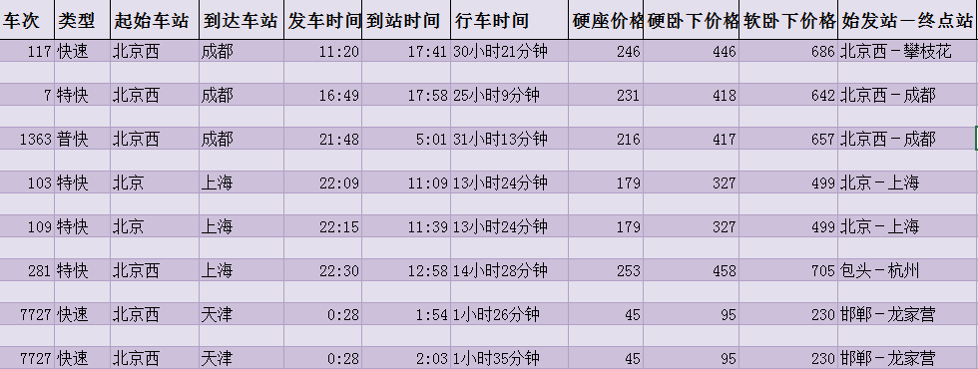
281 | 特快 | 北京西 | 上海 | 0.9375 | 0.54027777778 | 14小时28分钟 | 253 | 458 | 705 | 包头－杭州
7727 | 快速 | 北京西 | 天津 | 0.019444444444 | 0.079166666667 | 1小时26分钟 | 45 | 95 | 230 | 邯郸－龙家营
7727 | 快速 | 北京西 | 天津 | 0.019444444444 | 0.085416666667 | 1小时35分钟 | 45 | 95 | 230 | 邯郸－龙家营
7727 | 快速 | 北京西 | 天津 | 0.019444444444 | 0.079166666667 | 1小时26分钟 | 79 | 149 | 224 | 邯郸－龙家营
7727 | 快速 | 北京西 | 天津 | 0.019444444444 | 0.085416666667 | 1小时35分钟 | 79 | 149 | 224 | 邯郸－龙家营
2601 | 普快 | 北京 | 天津 | 0.18194444444 | 0.25694444444 | 1小时48分钟 | 126 | 246 | 383 | 临汾－龙家营
1135 | 普快 | 北京西 | 天津 | 0.23055555556 | 0.29097222222 | 1小时27分钟 | 145 | 281 | 438 | 乌海西－天津
1135 | 普快 | 北京西 | 天津 | 0.23055555556 | 0.29791666667 | 1小时37分钟 | 145 | 281 | 438 | 乌海西－天津
107 | 特快 | 北京西 | 深圳 | 0.84236111111 | 0.82291666667 | 23小时32分钟 | 257 | 467 | 720 | 北京西－深圳
105 | 快速 | 北京西 | 深圳 | 0.99305555556 | 0.20972222222 | 29小时12分钟 | 257 | 467 | 720 | 北京西－深圳
1173 | 普快 | 北京 | 哈尔滨 | 0.15069444444 | 0.85555555556 | 16小时55分钟 | 189 | 364 | 574 | 太原－哈尔滨
157 | 特快 | 北京 | 哈尔滨 | 0.28125 | 0.72777777778 | 10小时43分钟 | 276 | 499 | 770 | 泰州－哈尔滨
25 | 动车 | 北京 | 哈尔滨 | 0.30208333333 | 0.63819444444 | 8小时4分钟 | 197 | 320 | 564 | 北京－哈尔滨
1301 | 普快 | 北京 | 哈尔滨 | 0.41875 | 0.2 | 18小时45分钟 | 154 | 298 | 465 | 北京－满洲里
265 | 快速 | 北京 | 哈尔滨 | 0.52638888889 | 0.14236111111 | 14小时47分钟 | 154 | 281 | 429 | 北京－牡丹江
339 | 快速 | 北京 | 哈尔滨 | 0.53541666667 | 0.18194444444 | 15小时31分钟 | 154 | 281 | 429 | 北京－佳木斯
47 | 特快 | 北京 | 哈尔滨 | 0.70138888889 | 0.20833333333 | 12小时1分钟 | 168 | 281 | 429 | 北京－齐齐哈尔
1 | 直特 | 北京 | 哈尔滨 | 0.88472222222 | 0.29861111111 | 9小时56分钟 | 235 | 281 | 429 | 北京－哈尔滨
15 | 直特 | 北京 | 哈尔滨 | 0.88888888889 | 0.29444444444 | 9小时44分钟 | 229 | 281 | 429 | 北京－哈尔滨
17 | 特快 | 北京 | 哈尔滨 | 0.89305555556 | 0.35138888889 | 11小时分钟 | 286 | 281 | 429 | 北京－哈尔滨
39 | 快速 | 北京 | 哈尔滨 | 0.95833333333 | 0.61736111111 | 15小时49分钟 | 175 | 319 | 486 | 北京－齐齐哈尔

11.圈释无效数据
英语演讲比赛评分表
 |  |  |  |  | 方法：1.选择B6：E24设置 数据验证 -- 整数 选择1-10的范围；2.圈释无效数据。
 | 30% | 30% | 40% | 分数 | 预览
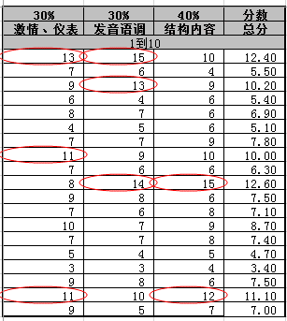
 | 激情、仪表 | 发音语调 | 结构内容 | 总分
 | 1到10
李俊杰 | 13 | 15 | 10 | 12.4
王宗儒 | 7 | 6 | 4 | 5.5
徐士杰 | 9 | 13 | 9 | 10.2
邱晨峰 | 6 | 4 | 6 | 5.4
连理扬 | 8 | 7 | 6 | 6.9
张伟辰 | 4 | 5 | 6 | 5.1
陈信成 | 7 | 7 | 9 | 7.8
敦政霆 | 11 | 9 | 10 | 10
尤惟翔 | 7 | 6 | 6 | 6.3
王嵩钧 | 8 | 14 | 15 | 12.6
王俐婷 | 9 | 8 | 6 | 7.5
黄巧如 | 7 | 6 | 8 | 7.1
吕佩珊 | 10 | 7 | 9 | 8.7
吕凤虹 | 7 | 7 | 8 | 7.4
胡惠珍 | 5 | 4 | 5 | 4.7
高莞婷 | 3 | 3 | 4 | 3.4
张嘉玮 | 9 | 8 | 6 | 7.5
张碧秀 | 11 | 10 | 12 | 11.1
谢琬茹 | 9 | 5 | 7 | 7

12.快速填充
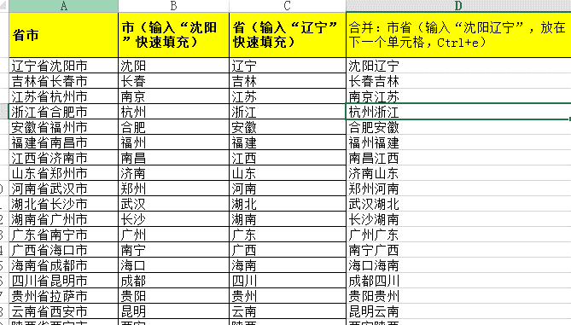
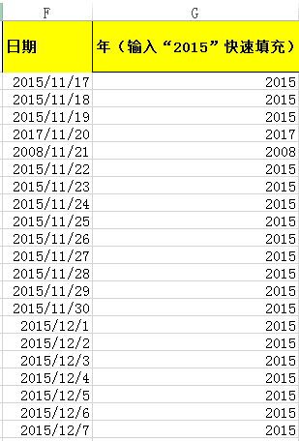
省市 | 市（输入“沈阳”快速填充） | 省（输入“辽宁”快速填充） | 合并：市省（输入“沈阳辽宁”，放在下一个单元格，Ctrl+e） | 日期 | 年（输入“2015”快速填充）
辽宁省沈阳市 |  |  |  | 2015-11-17 | 2015
吉林省长春市 |  |  |  | 2015-11-18 | 2015
江苏省杭州市 |  |  |  | 2015-11-19 | 2015
浙江省合肥市 |  |  |  | 2017-11-20 | 2017
安徽省福州市 |  |  |  | 2008-11-21 | 2008
福建省南昌市 |  |  |  | 2015-11-22 | 2015
江西省济南市 |  |  |  | 2015-11-23 | 2015
山东省郑州市 |  |  |  | 2015-11-24 | 2015
河南省武汉市 |  |  |  | 2015-11-25 | 2015
湖北省长沙市 |  |  |  | 2015-11-26 | 2015
湖南省广州市 |  |  |  | 2015-11-27 | 2015
广东省南宁市 |  |  |  | 2015-11-28 | 2015
广西省海口市 |  |  |  | 2015-11-29 | 2015
海南省成都市 |  |  |  | 2015-11-30 | 2015
四川省昆明市 |  |  |  | 2015-12-01 | 2015
贵州省拉萨市 |  |  |  | 2015-12-02 | 2015
云南省西安市 |  |  |  | 2015-12-03 | 2015
陕西省西宁市 |  |  |  | 2015-12-04 | 2015
甘肃省银川市 |  |  |  | 2015-12-05 | 2015

13.汉字中提取数字
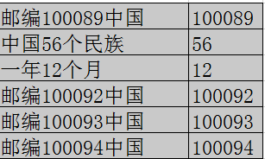
邮编100089中国 | 100089 | 方法：
中国56个民族 | 56 | 1.输入100089
一年12个月 | 12 | 2.填充柄拖曳，释放
邮编100092中国 | 100092 | 3.选择“快速填充”命令即可
邮编100093中国 | 100093 | 知识点：使用“快速填充”实现。
邮编100094中国 | 100094

14.分列-源数据
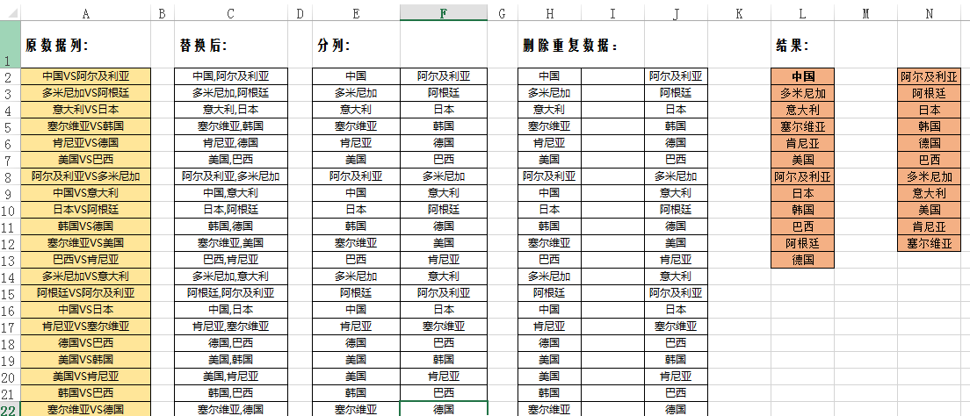
原数据列:
中国VS阿尔及利亚 | 需求：提取不重复参赛国家名。
多米尼加VS阿根廷 | 知识点：数据分列。
意大利VS日本 | 部分样张：
塞尔维亚VS韩国
肯尼亚VS德国
美国VS巴西
阿尔及利亚VS多米尼加
中国VS意大利
日本VS阿根廷
韩国VS德国
塞尔维亚VS美国
巴西VS肯尼亚
多米尼加VS意大利
阿根廷VS阿尔及利亚
中国VS日本
肯尼亚VS塞尔维亚
德国VS巴西
美国VS韩国
美国VS肯尼亚
韩国VS巴西
塞尔维亚VS德国
中国VS多米尼加
意大利VS阿根廷
日本VS阿尔及利亚
肯尼亚VS韩国
巴西VS塞尔维亚
德国VS美国
中国VS阿根廷
阿尔及利亚VS意大利
多米尼加VS日本
多米尼加VS肯尼亚
阿尔及利亚VS德国
阿根廷VS美国
意大利VS韩国
中国VS巴西
日本VS塞尔维亚
多米尼加VS德国
阿根廷VS肯尼亚
阿尔及利亚VS美国
阿根廷VS德国
阿尔及利亚VS肯尼亚
多米尼加VS美国
意大利VS巴西
中国VS塞尔维亚
日本VS韩国
意大利VS塞尔维亚
中国VS韩国
日本VS巴西
中国VS美国
意大利VS德国
日本VS肯尼亚
多米尼加VS塞尔维亚
阿尔及利亚VS韩国
阿根廷VS巴西
中国VS肯尼亚
意大利VS美国
日本VS德国
多米尼加VS韩国
阿尔及利亚VS巴西
阿根廷VS塞尔维亚
意大利VS肯尼亚
中国VS德国
日本VS美国
阿尔及利亚VS塞尔维亚
多米尼加VS巴西
阿根廷VS韩国

15.数据整理
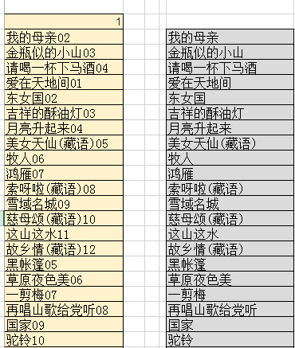
作业：将A2单元格的文本分列，转置，获取如样张(部分）的数据。
01.我的母亲02.金瓶似的小山03.请喝一杯下马酒04.爱在天地间01.东女国02.吉祥的酥油灯03.月亮升起来04.美女天仙(藏语)05.牧人06.鸿雁07.索呀啦(藏语)08.雪域名城09.慈母颂(藏语)10.这山这水11.故乡情(藏语)12.黑帐篷05.草原夜色美06.一剪梅07.再唱山歌给党听08.国家09.驼铃10.远飞的大雁11.阿瓦古丽12.边关有我01.草原上升起不落的太阳02.走天涯03.美丽的草原我的家04.多情总为无情伤05.阿尔斯楞的眼睛06.敖包相会07.这片草原08.姑娘我爱你09.草原之夜10.故乡11.泪在投降12.慈祥的母亲13.天堂的草原01.西海情歌02.我和草原有个约定03.呼伦贝尔大草原04.蓝色的蒙古高原05.陪你一起看草原06.草原恋07.牧人08.卓玛09.父亲的草原母亲的河10.天边11.故乡12.手心里的温柔13.雨中飘荡的回忆

